Makro2
Ülke | Şehir | Kategori | Ürün | Satış Toplamı | Ülke | Ülke
İngiltere | Manchester | Elektronik | Bilgisayar | 12800 | İngiltere | İngiltere
Fransa | Lyon | Beyaz Eşya | Bulaşık Makinesi | 3000 |  | Fransa
USA | Washington | Beyaz Eşya | Bulaşık Makinesi | 1900 |  | USA
İngiltere | Londra | Beyaz Eşya | Buzdolabı | 15200 |  | İspanya
İngiltere | Manchester | Beyaz Eşya | Çamaşır Makinesi | 14800 | * Bu örnekte koşullu biçimlendirme yapılmaktadır. | Türkiye
Biçimlendir
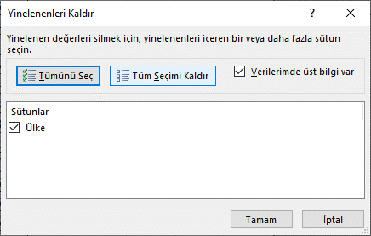
İspanya | Madrid | Beyaz Eşya | Çamaşır Makinesi | 6240
Fransa | Lyon | Isıtıcı | Doğalgaz Isıtıcı | 4500
USA | Washington | Isıtıcı | Doğalgaz Isıtıcı | 600
Biçimlendirmeyi İptal Et
İngiltere | Londra | Klima | Duvar Tipi | 5800
İspanya | Barcelona | Klima | Duvar Tipi | 4200
Türkiye | Ankara | Klima | Duvar Tipi | 3240
USA | Washington | Elektronik | DVD-Video | 18600
İspanya | Barcelona | Beyaz Eşya | Fırın | 2600
Türkiye | İstanbul | Beyaz Eşya | Fırın | 7500
İspanya | Madrid | Elektrikli Süpürge | Halı Yıkama Makineleri | 6800
Türkiye | Ankara | Elektrikli Süpürge | Halı Yıkama Makineleri | 6870
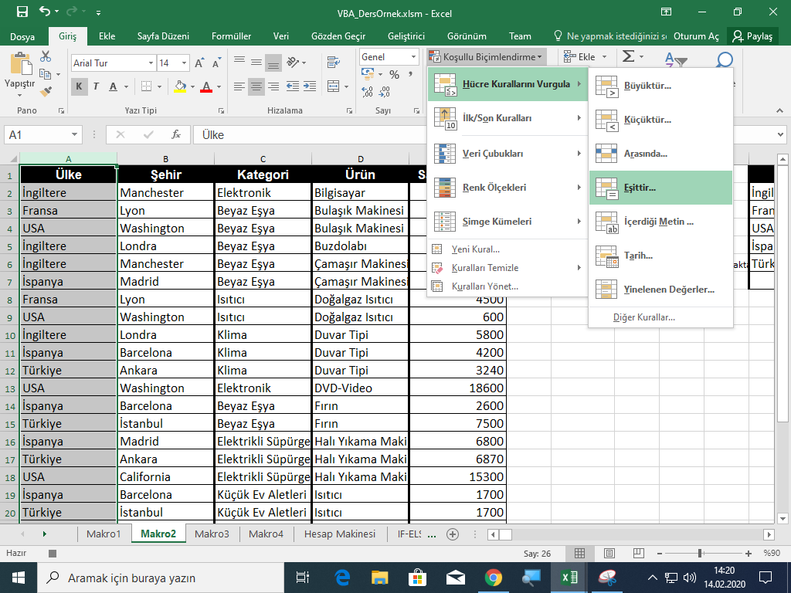
USA | California | Elektrikli Süpürge | Halı Yıkama Makineleri | 15300
İspanya | Barcelona | Küçük Ev Aletleri | Isıtıcı | 1700
Türkiye | İstanbul | Küçük Ev Aletleri | Isıtıcı | 1700
İspanya | Madrid | Isıtıcı | Kombi | 9560
Fransa | Paris | Elektrikli Süpürge | Kuru Süpürgeler | 2450
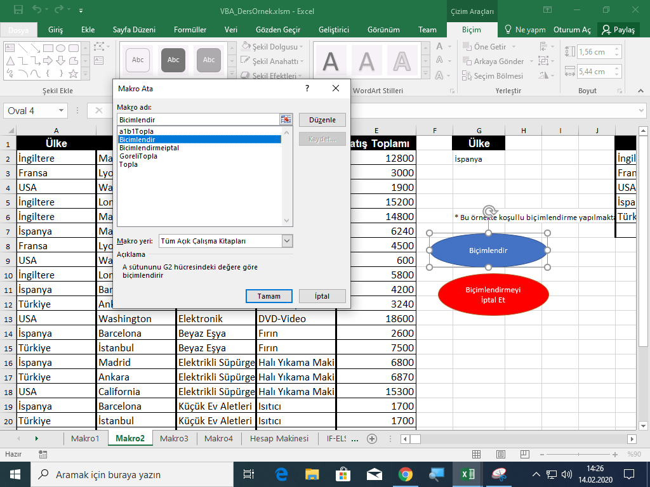
İngiltere | Liverpool | Elektrikli Süpürge | Kuru Süpürgeler | 2450
İspanya | Barcelona | Elektrikli Süpürge | Kuru Süpürgeler | 3850
USA | Boston | Elektrikli Süpürge | Kuru Süpürgeler | 980
İspanya | Madrid | Elektronik | LCD-TV | 3280

HücreBiçimlendirme
1- Ctrl + r kısayolu ile seçili hücrenin yazı tipini kalın, kenarlığını kırmızı düz çizgi yapan makroyu oluşturunuz.
2- Ctrl + Shift + R kısayolu ile seçili hücrelerin içindeki değerlerin toplamını K10 hücresinde gösteren makroyu oluşturunuz
3- Seçili hücre içindeki değeri büyük harfe dönüştürüp yerine büyük metni yazan makroyu oluşturunuz
Ör: Hücrede "beykoz" yazıyorsa artık "BEYKOZ" yazacak
AAA
beykoz |  | 1
 |  | 2 | 4
 |  | 3 | 5
GÖZDE |  | 34 | 6
Altınsoy |  |  | 15

 | 40 | 4
1 |  |  | 30
2 |  | a
3 |  | b
43 |  | sasdfdf
54 |  | dsdf
4 |  | df
56 |  | dfdf

IF-ELSEIF
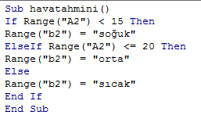
Hava |  | 15 altı | soğuk | Sıcaklık | Durum
14 | soğuk | 15-20 | orta | -10 | soğuk
 |  | 20 üstü | sıcak

soğuk
=EĞER(A2<15;"soğuk";EĞER(A2<=20;"orta";"sıcak"))

FOR DÖNGÜSÜ
1 | 1
2 | 2 |  | Başlangıç değeri | 10 | Hücreye yazdırın |  | M4 seçili olan hücre olduğunda sonuç:
3 | 3 |  | Hücre sayısı | 8 | For döngüsünün son değeri
4 | 4 |  | Artış miktarı | 3 | Değişken ile arttırabiliriz | 1 | 5
5 | 5 | 1 |  |  |  | 2 | 7
1. Butona tıklandığında seçili olan hücreden itibaren 20 satır boyunca 1'den 20'ye kadar hücrelere yazılmasını sağlayalım
2.K2 hücresine girilen değere göre seçili olan hücreden itibaren K3 değerinde yazan hücre değeri kadar K3 değerinde artışa göre arttırarak yazdırınız.
3.inputbox ile alınan değer tek girilene kadar kullanıcıdan sayı isteyelim ve bunun karesini messagebox ile ekrana yazdıralım
4.inputbox ile kullanıcının girdiği değer kadar aktif (seçili) olan hücreye yine kullanıcının diğer inputbox ile girdiği metin değerini yazdıralım
Ör: Kullanıcı 3 beykoz girdiyse;
3 kere beykoz kelimesini hücrelere alta alta yazdıracak
5.Seçili olan hücredeki değer tek ise değerin tam bölenlerini hücrenin altına yazdıralım, çift ise sayı 1'den küçük olana kadar 2'ye bölümlerini alt alta yazdıralım
6 | 6 | 2 | 5 | 5 |  | 3 | 9
7 | 7 | 3 | 7 | 8 |  | 4 | 11
8 | 8 | 4 | 9 | 11 |  | 5 | 13
9 | 9 | 5 | 11 | 14 |  | 6 | 15
10 | 10 | 6 | 13 | 17 |  | 7 | 17
11 | 11 | 7 | 15 | 20
12 | 12 | 8 | 17 | 23
13 | 13 | 9
14 | 14 | 10 | 10 | 10
15 | 15 | 11 | 13 | 13
16 | 16 | 12 | 16 | 16
17 | 17 | 13 | 19 | 19
18 | 18 | 14 | 22 | 22
19 | 19 | 15 | 25 | 25
20 | 20 | 16 | 28 | 28
 |  | 17 |  | 31
 |  | 18
 |  | 19 | 17
 |  | 20 | 1
 |  |  | 17

 |  |  | 15 |  | 18 | 20 | 4
 |  |  | 1 |  | 9 | 10 | 2
 |  |  | 3 |  | 4.5 | 5 | 1
 |  |  | 5 |  | 2.25 | 2.5 | 0.5
 |  |  | 15 |  | 1.125 | 1.25
 |  |  |  |  | 0.5625 | 0.625
 |  |  | beykoz | üniversite
 |  |  | beykoz | üniversite
 |  |  | beykoz | üniversite

 |  |  | istanbul
 |  |  | istanbul
 |  |  | istanbul
 |  |  | istanbul
 |  |  | istanbul

